Mapa de categorização de proble
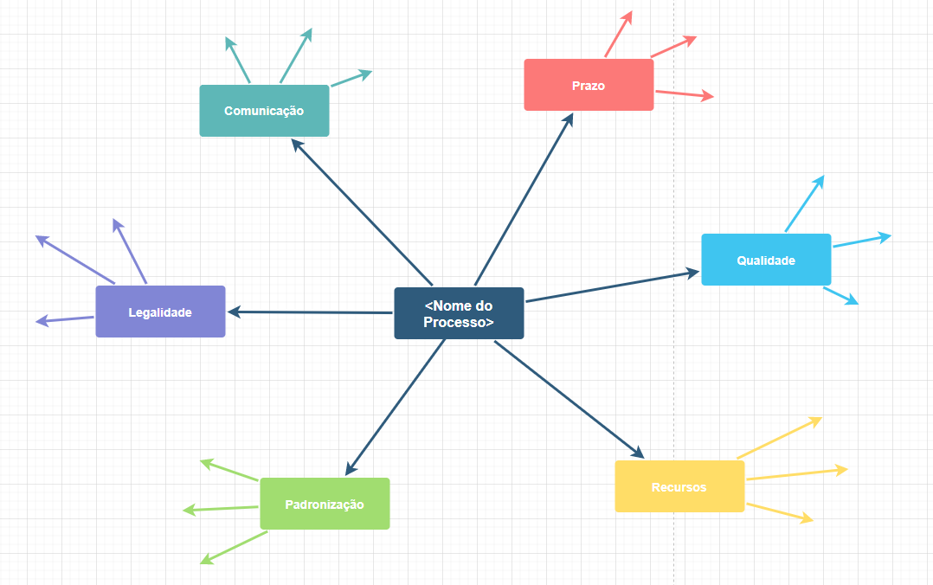
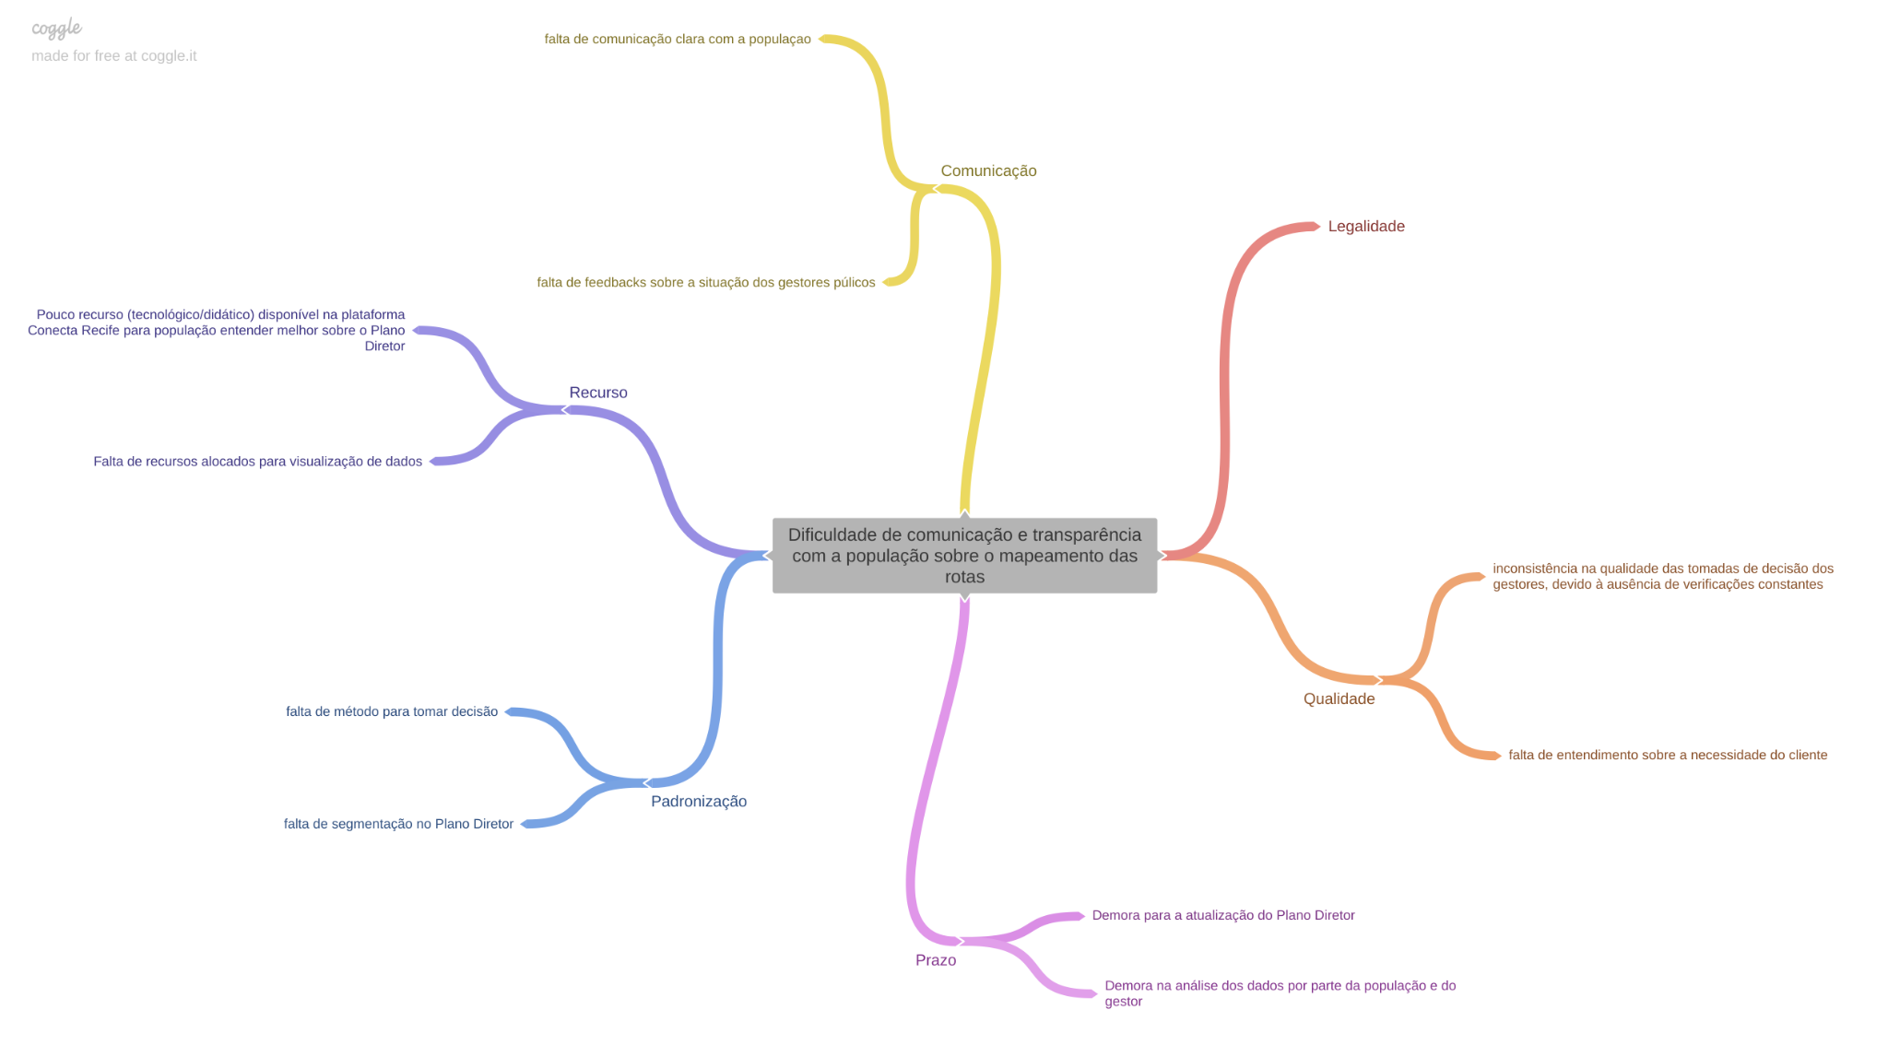

d

Diagrama Ishikawa Dados Desatua
DIAGRAMA DE ISHIKAWA - Causa e Efeito

Gestão
Procedimentos e Normas
Pessoas
Tecnologia
Ambiente de trabalho
Fatores externos
Poucos profissionais responsáveis pela atualização frequente dos dados
Atualização do Plano Diretor a cada 10 anos
Grande Volume de Dados no Plano Diretor
Desatualização de dados
Não implementação de processos de atualização de dados com mais frequência
Falta de incentivo para novas atualizações


Dados desatualizados

Diagrama Ishikawa comunicação p
DIAGRAMA DE ISHIKAWA - Causa e Efeito

Gestão
Procedimentos e Normas
Pessoas
Tecnologia
Ambiente de trabalho
Fatores externos
Falta de Informação de maneira didática do Plano Diretor para a população.
Plano Diretor Extenso e com pouca filtragem das informações
Pouco foco em desenvolver formas para desenvolver o entendimento externo sobre os dados
Falta de mapeamento dos dados de forma didática e de fácil acesso para a população
Processo de tomada de decisão pouco definido
Dificuldade de implementações de inovações

Dificuldade de comunicação e transparência com a população sobre o mapeamento das rotas

Diagrama Ishikawa Dificuldade d
DIAGRAMA DE ISHIKAWA - Causa e Efeito

Gestão
Procedimentos e Normas
Pessoas
Tecnologia
Ambiente de trabalho
Fatores externos
Visualização e filtragem realizada de forma manual pelo gestor de mobilidade
Plano Diretor Extenso e com pouca filtragem das informações
Falta de procedimentos para realização das pesquisas e visualização
Dificuldade de Comunicação entre setores
Falta de filtragem dos dados e melhora na visualização
Foco no armazenamento dos dados brutos em detrimento da sua visualização e atualização

Dificuldade de Visualização do Plano Diretor por parte do gestor de mobilidade da cidade

